Séance 1 Circuit training
Carnet d'entrainement
Séance 1

Circuit training (full body) = passer d'un exercice à l'autre en effectuant une seule série. Grande quantité de travail : temps de récupération minimum et charges légères en se concentrant sur une réalisation correcte.
Exercices / Machines | Description / Réalisation correcte | Principaux muscles sollicités | Nb de séries | Nb de reps | Charge

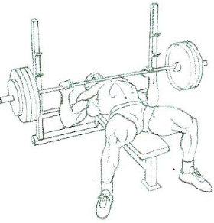 Développé-couché | Allongé sur un banc, jambes relevées (dos plaqué), saisir la barre en pronation avec un écartement sup à la largeur des épaules, inspirer et descendre la barre lentement en contrôlant le mouv jusqu'à la poitrine, puis remonter (développer) en expirant en fin d'effort | Grand pectoral Triceps Deltoïde faisceau antérieur
Développé incliné | Allongé sur un banc incliné (45°-60°), saisir la barre en pronation avec un écartement sup à la largeur des épaules, inspirer et descendre la barre lentement en contrôlant le mouv jusqu'au sternum, puis remonter (développer) en expirant en fin d'effort | Grand pectoral (faisceau claviculaire) Triceps Deltoïde faisceau antérieur
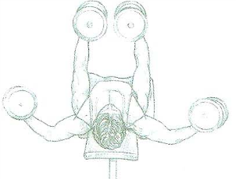 Ecarté couché avec haltères | Allongé sur un banc étroit, bras tendus, inspirer puis écarter les bras jusqu'à l'horizontal coudes légèrement fléchis, puis relever les bras jusqu'à la verticale en expirant. | Grand pectoral
Dips à la gravite machine | Genoux sur la plateforme, dos droit, en appui mains sur les barres, inspirer et fléchir les avants-bras, puis répulsion en expirant | Grand pectoral Triceps Deltoïde faisceau ant. Anconé
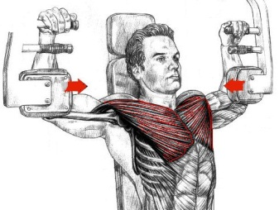 Ecarté au Butterfly | Assis sur la machine, dos droit, coudes sur les coussinets, resserer les bras en expirant en fin de mouvement | Grand pectoral Deltoïde antérieur
Pompe | En appui face au sol, bras tendus, mains écartés de la largeur des épaules, pieds serrés ou légèrement écartés, inspirer en fléchissant les bras pour amener la cage thoracique près du sol, puis pousser jusqu'à l'extension complète en expirant. Le dos et le bassin restent placés (pas de lordose). | Grand pectoral Deltoïde antérieur Triceps
EPAULES
Rowing vertical mains serrées | Debout, jambes légèrement écartées, dos droit, saisir la barre en pronation et la tirer la long du corps jusqu'au menton en montant les coudes le plus haut possible (coudes au-dessus des mains). Contrôler la descente de la barre en expirant. On peut varier l'écartement des mains sur la barre. | Deltoïde Trapèze
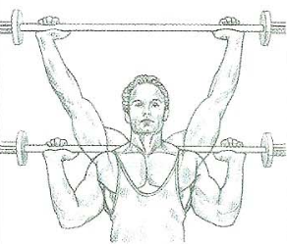 Développé nuque assis avec barre | Assis, dos droit, barre tenue en pronation mains plus écartées que la largeur des épaules. Contrôler la descente de la barre dans le plan vertical jusqu'à la nuque (ou niveau des oreilles selon la souplesse). Puis remonter (développer) en expirant en fin d'effort. Ne pas trop cambrer le dos (lordose naturelle). | Deltoïde Trapèze
TRICEPS
Triceps à la poulie haute | Debout face à l'appareil, mains sur les poignées, coudes le long du corps, réaliser une extension des avant-bras sans écarter les coudes. Le bassin est placé en rétroversion, dos légèrement vers l'avant (possibilité de placer un pied devant l'autre). Expirer en fin de mouvement. Variante : utiliser une corde et/ou réaliser le mouvementr dos à la machine. | Triceps
DOS
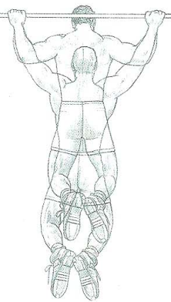 Traction à la gravite machine | En suspension à la barre fixe, mains écartées en pronation, genoux sur la plateforme, dos droit, effectuer une traction pour amener le menton à la hauteur de la barre. Garder le dos droit en position haute (si le dos s'arrondit --> augmenter le contre-poids). | Grand dorsal Trapèze Romboïde Grand rond Biceps brachial Brachial antérieur
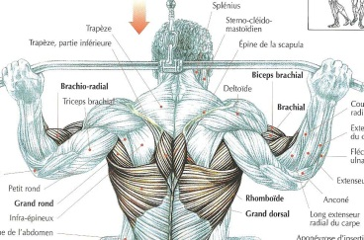 Tirage nuque à la poulie haute | Assis cuisses calées sous les boudins, prendre la barre en pronation mains écartées (plus que la largeur des épaules) et tirer la barre jusqu'à la nuque en inspirant. Ne pas trop charger pour conserver le dos droit avec une gestuelle parfaite du début à la fin de l'exercice. Réaliser le mouvement lentement sans profiter de l'élasticité musculaire. | Grand dorsal Romboïde Grand rond Biceps brachial
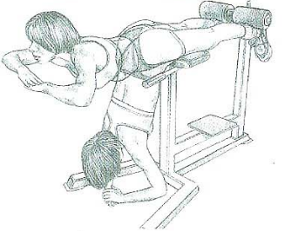 Extension du buste au banc | Chevilles bloquées et pubis dans le creux du banc, réaliser une extension en relevant la tête. | Muscles spinaux erecteurs du rachis (lombaires) Ischio-jambiers Grands fessiers
BICEPS
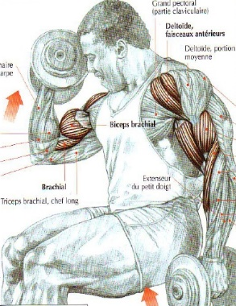 Curl assis | Un altère dans chaque main : réaliser une flexion alternée des avants-bras avec rotation des poignets vers l'extérieur et élévation des coudes | Biceps brachial Deltoïdes faisceaux antérieurs
JAMBES
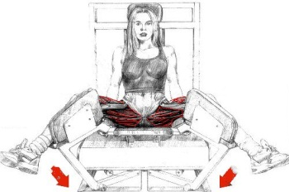 Adducteurs à la machine spécifique | Assis sur la machine, jambes écartées, resserrer les cuisses complètement (adduction) en expirant. Ne pas réaliser d'à-coups (risque de pubalgie). | Adducteurs
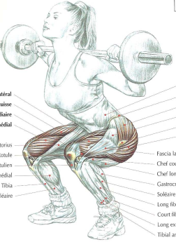 Squat au cadre guidé | Debout, pieds écartés de la largeur des épaules, se placer avec barre sur les trapèze, saisir la barre coudes en arrière, inspirer et descendre dos droit bassin antéversé en regardant devant soi (contrôler la descente). Ne pas descendre en-dessous des cuisses horizontales. Puis remonter (extension) en redressant le buste pour se retrouver à la position de départ. Ne jamais arrondir la colonne vertébrale. | Quadriceps Moyen fessier Grand fessier
Legs extension | Assis sur la machine, bassin au fond du siège, mains aux poignets, réaliser une extension des jambes jusqu'à l'horizontale. Expirer en fin de mouvement. Régler la hauteur des boudins afin qu'ils soient juste au-dessus des chevilles. | Quadriceps : veste externe, vaste interne, droit antérieur, crural
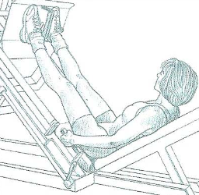 Press inclinée | Installée sur l'appareil, dos calé et pied sur la plateforme, débloquer la sécurité, fléchir (pas au-delà des genoux à 90°) et réaliser une extension en expirant en fin de mouvement. Conserver une très légère flexion des jambes en fin d'extension. En écartant davantage les pieds, on sollicite les adducteurs. | Quadriceps Grand fessier
Leg curl | Allongé à plat, mains sur les poignées, chevilles sous les boudins, effectuer une flexion des jambes jusqu'au contact des boudins sur les fesses. Expirer en fin de mouvement. Revenir à la position de départ en contrôlant le mouvement. | Ischio-Jambiers
ABDOMINAUX
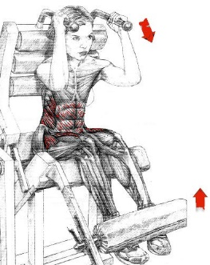 Abdominaux à la machine spécifique : flexion du buste | Bassin calé au fond de la machine, mains sur les poignées, placés les pieds sous les boudins, et enrouler le rachis en essayant de rapprocher le sternum du pubis. Les cervicales restent immobiles pendant l'exécution. Expirer en fin de mouvement. Choisir une charge permettant toujours une réalisation correcte de l'exercice : le mouvement provient de la sangle abdominale et non de la force des bras. | Droit antérieur Grand oblique Tenseur du fascia lata
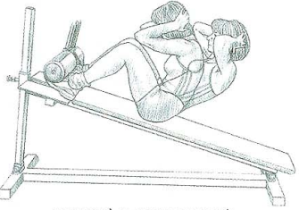 Relevé du buste au banc incliné | Assis sur le banc, pieds calés sous les boudins, incliner le buste sans jamais dscendre sous les 30°, puis remonter en arrondissant légèrement le dos. Expirer en fin de mouvement. | Grand droit de l'abdomen Grand oblique Tenseur du fascia lata Droit antérieur
Relevé de genoux à la chaise abdominale | En appui sur les coudes, mains sur les poignets, dos calé, remonter les genoux vers la poitrine en petites oscillations (ne pas descendre sous l'horizontale). | Grand droit de l'abdomen Grand oblique Droit antérieur Tenseur du fascia lata
CARDIO
Exercices / Machines | Fréquence | Puissance | Durée
Ergocyle
Rameur
Corde à sauter

Séance 2 Circuit training
Carnet d'entrainement
Séance 2

Circuit training (full body) = passer d'un exercice à l'autre en effectuant une seule série. Grande quantité de travail : temps de récupération minimum et charges légères en se concentrant sur une réalisation correcte.
Exercices / Machines | Description / Réalisation correcte | Principaux muscles sollicités | Nb de séries | Nb de Reps | Charge

PECTORAUX
Développé-couché | Allongé sur un banc, jambes relevées (dos plaqué), saisir la barre en pronation avec un écartement sup à la largeur des épaules, inspirer et descendre la barre lentement en contrôlant le mouv jusqu'à la poitrine, puis remonter (développer) en expirant en fin d'effort | Grand pectoral Triceps Deltoïde faisceau antérieur
Développé incliné | Allongé sur un banc incliné (45°-60°), saisir la barre en pronation avec un écartement sup à la largeur des épaules, inspirer et descendre la barre lentement en contrôlant le mouv jusqu'au sternum, puis remonter (développer) en expirant en fin d'effort | Grand pectoral (faisceau claviculaire) Triceps Deltoïde faisceau antérieur
Ecarté couché avec haltères | Allongé sur un banc étroit, bras tendus, inspirer puis écarter les bras jusqu'à l'horizontal coudes légèrement fléchis, puis relever les bras jusqu'à la verticale en expirant. | Grand pectoral
Dips à la gravite machine | Genoux sur la plateforme, dos droit, en appui mains sur les barres, inspirer et fléchir les avants-bras, puis répulsion en expirant | Grand pectoral Triceps Deltoïde faisceau ant. Anconé
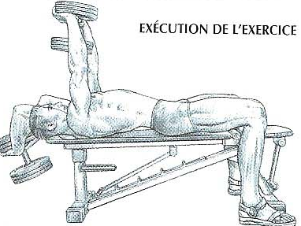 Pull-over avec haltère | Allongé sur unbanc, pieds au sol, haltères pris à deux mains,bras tendus et disques sur les paumes : descendre l'haltère derrière la tête en inspirant et en fléchissant légèrement les coudes, revenir à la position de départ en expirant | Grand pectoral Dentelé antérieur Grand dorsal
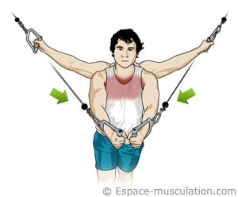 Ecarté debout à la poulie vis-à-vis | Debout, jambes légèrement écartées, buste un peu incliné avec basin en rétroversion, saisir les poignets et resserrer les bras jusqu'au contact des poignets (adduction des bras). Expirer en fin de contraction. Possibilité de travailler avec un pied en avant et l'autre en arrière. | Grand pectoral Deltoïde faisceau antérieur
Ecarté au Butterfly | Assis sur la machine, dos droit, coudes sur les coussinets, resserer les bras en expirant en fin de mouvement | Grand pectoral Deltoïde antérieur
Pompe | En appui face au sol, bras tendus, mains écartés de la largeur des épaules, pieds serrés ou légèrement écartés, inspirer en fléchissant les bras pour amener la cage thoracique près du sol, puis pousser jusqu'à l'extension complète en expirant. Le dos et le bassin restent placés (pas de lordose). | Grand pectoral Deltoïde antérieur Triceps
EPAULES
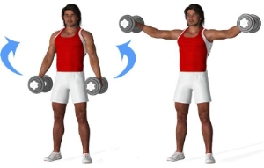 Elevation latérale des bras avec haltères | Debout jambes légèrement écartées, dos doit, bassin en rétroversion, un haltère dans chaque main de part et d'autre du bassin, élever les bras jusqu'à l'horizontale, coudes légèrement fléchis (dévrouillés). Revenir à la position de départ en expirant. Treavailler lentement sans temps de ressort et sans à-coups. | Deltoïde Trapèze
Rowing vertical mains serrées | Debout, jambes légèrement écartées, dos droit, saisir la barre en pronation et la tirer la long du corps jusqu'au menton en montant les coudes le plus haut possible (coudes au-dessus des mains). Contrôler la descente de la barre en expirant. On peut varier l'écartement des mains sur la barre. | Deltoïde Trapèze
Développé nuque assis avec barre | Assis, dos droit, barre tenue en pronation mains plus écartées que la largeur des épaules. Contrôler la descente de la barre dans le plan vertical jusqu'à la nuque (ou niveau des oreilles selon la souplesse). Puis remonter (développer) en expirant en fin d'effort. Ne pas trop cambrer le dos (lordose naturelle). | Deltoïde Trapèze
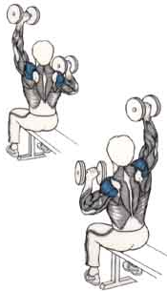 Elevations alternées | Assis, les haltères près des épaules, développez lentement chaque haltère l'un après l'autre jusqu’à l’extension complète du coude. Revenir doucement à la position de départ et recommencer avec l’autre haltère. | Deltoïde Triceps Trapèze
TRICEPS
Triceps à la poulie haute | Debout face à l'appareil, mains sur les poignées, coudes le long du corps, réaliser une extension des avant-bras sans écarter les coudes. Le bassin est placé en rétroversion, dos légèrement vers l'avant (possibilité de placer un pied devant l'autre). Expirer en fin de mouvement. Variante : utiliser une corde et/ou réaliser le mouvementr dos à la machine. | Triceps
Triceps dos à la poulie haute avec une corde | Debout dos à l'appareil, en fente, mains sur les deux bouts de la corde, réaliser une extension des bras au-dessus de la tête, dos fixé et droit. | Triceps (longue portion)
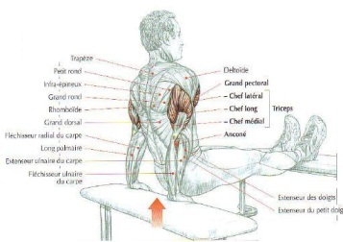 Dips entre deux bancs | Les mains sur le bord d'un banc, les pieds reposent sur un autre banc : fléchir les bras en inspirant puis remonter (extension des bras) en inspirant. Possibilité de placer une charge sur les cuisses. Possibilité de placer les pieds au sol. | Triceps Grand pectoral Anconé Deltoïde faisceau antérieur
DOS
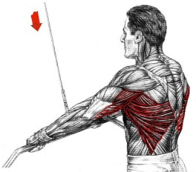 Tirage bras tendus à la poulie haute | Debout face à l'appareil, pieds légèrement écartés, prendre le barre en pronation bras tendus à largeur d'épaules, et amener la barre jusqu'aux cuisses en conservant les bras tendus (rétropulsion). Pendant le mouvement, le dos est fixé et la sangle abdominale contractée, le corps reste immobile. Le buste peut être légèrement incliné vers l'avant. | Grand dorsal Grand rond Triceps
Traction à la gravite machine | En suspension à la barre fixe, mains écartées en pronation, genoux sur la plateforme, dos droit, effectuer une traction pour amener le menton à la hauteur de la barre. Garder le dos droit en position haute (si le dos s'arrondit --> augmenter le contre-poids). | Grand dorsal Trapèze Romboïde Grand rond Biceps brachial Brachial antérieur
Tirage nuque à la poulie haute | Assis cuisses calées sous les boudins, prendre la barre en pronation mains écartées (plus que la largeur des épaules) et tirer la barre jusqu'à la nuque en inspirant. Ne pas trop charger pour conserver le dos droit avec une gestuelle parfaite du début à la fin de l'exercice. Réaliser le mouvement lentement sans profiter de l'élasticité musculaire. | Grand dorsal Romboïde Grand rond Biceps brachial
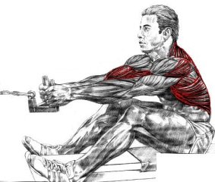 Tirage à la poulie basse prise serrée | Assis face à l'appareil, buste fléchi, mains en semi-pronation sur les poignées (prise neutre), ramener les poignées à la base du sternum en redressant le dos et en tirant les coudes en arrière. Expirer en fin de mouvement. | Grand dorsal Trapèze Grand rond Biceps Deltoïde faisceau postérieur
Extension du buste au banc | Chevilles bloquées et pubis dans le creux du banc, réaliser une extension en relevant la tête. | Muscles spinaux erecteurs du rachis (lombaires) Ischio-jambiers Grands fessiers
BICEPS
Biceps à la machine "Larry Scott" | Assis sur la machine, barre saisie mains en supination, coudes sur le pupitre, fléchir les bras en inspirant en fin de mouvement. Ne pas tendre complètement les bras lors du retour (risque de tendinite). | Biceps brachial Brachial antérieur
Curl debout à la poulie basse, mains en supination | Debout face à l'appareil, mains sur les poignées, coudes le long du corps, réaliser une flexion des avant-bras sans écarter les coudes. Le bassin est placé en rétroversion, dos légèrement vers l'avant (possibilité de placer un pied devant l'autre). | Biceps brachial Brachial antérieur
Curl assis | Un altère dans chaque main : réaliser une flexion alternée des avants-bras avec rotation des poignets vers l'extérieur et élévation des coudes | Biceps brachial Deltoïdes faisceaux antérieurs
JAMBES
Adducteurs à la machine spécifique | Assis sur la machine, jambes écartées, resserrer les cuisses complètement (adduction) en expirant. Ne pas réaliser d'à-coups (risque de pubalgie). | Adducteurs
Squat au cadre guidé | Debout, pieds écartés de la largeur des épaules, se placer avec barre sur les trapèze, saisir la barre coudes en arrière, inspirer et descendre dos droit bassin antéversé en regardant devant soi (contrôler la descente). Ne pas descendre en-dessous des cuisses horizontales. Puis remonter (extension) en redressant le buste pour se retrouver à la position de départ. Ne jamais arrondir la colonne vertébrale. | Quadriceps Moyen fessier Grand fessier
Legs extension | Assis sur la machine, bassin au fond du siège, mains aux poignets, réaliser une extension des jambes jusqu'à l'horizontale. Expirer en fin de mouvement. Régler la hauteur des boudins afin qu'ils soient juste au-dessus des chevilles. | Quadriceps : veste externe, vaste interne, droit antérieur, crural
Press inclinée | Installée sur l'appareil, dos calé et pied sur la plateforme, débloquer la sécurité, fléchir (pas au-delà des genoux à 90°) et réaliser une extension en expirant en fin de mouvement. Conserver une très légère flexion des jambes en fin d'extension. En écartant davantage les pieds, on sollicite les adducteurs. | Quadriceps Grand fessier
Leg curl | Allongé à plat, mains sur les poignées, chevilles sous les boudins, effectuer une flexion des jambes jusqu'au contact des boudins sur les fesses. Expirer en fin de mouvement. Revenir à la position de départ en contrôlant le mouvement. | Ischio-Jambiers
Extension des pieds à la machine | Debout, dos droit, épaules sous les coussinets, poser l'avant des pieds (légèrement écartés) sur les cales et réaliser des flexion/extension de la cheville jambes tendues | Triceps sural : jumeau interne, jumeau externe, soléaires
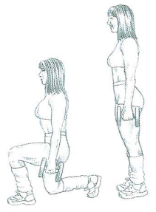 Fente avant | Descendre sur place (cuisse à l'horizontale) et se relever en se repoussant avec la jambe avant. Pendant le mouvement le tronc reste le plus droit possible. | Fessiers Quadriceps
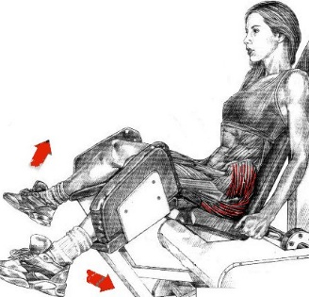 Ecartés des jambes à la machine | Assis dos contre le dossier et mains aux poignets : écarter les jambes. | Fessiers
ABDOMINAUX
Abdominaux à la machine spécifique : flexion du buste | Bassin calé au fond de la machine, mains sur les poignées, placés les pieds sous les boudins, et enrouler le rachis en essayant de rapprocher le sternum du pubis. Les cervicales restent immobiles pendant l'exécution. Expirer en fin de mouvement. Choisir une charge permettant toujours une réalisation correcte de l'exercice : le mouvement provient de la sangle abdominale et non de la force des bras. | Droit antérieur Grand oblique Tenseur du fascia lata
Relevé du buste au banc incliné | Assis sur le banc, pieds calés sous les boudins, incliner le buste sans jamais dscendre sous les 30°, puis remonter en arrondissant légèrement le dos. Expirer en fin de mouvement. | Grand droit de l'abdomen Grand oblique Tenseur du fascia lata Droit antérieur
Relevé de genoux à la chaise abdominale | En appui sur les coudes, mains sur les poignets, dos calé, remonter les genoux vers la poitrine en petites oscillations (ne pas descendre sous l'horizontale). | Grand droit de l'abdomen Grand oblique Droit antérieur Tenseur du fascia lata
Enroulement vertébral ou "crunch" | Allongé sur le dos, cuisses à la verticale, genous fléchis, enrouler le rachis pour décoller les épaules et rapprocher les genoux de la tête. Variante : solliciter les obliques en venant toucher alternativement le genou avec le coude opposé. | Grand droit de l'abdomen Grand oblique Tenseur du fascia lata Droit antérieur
CARDIO
Exercices / Machines | Fréquence | Puissance | Durée
Ergocyle
Rameur
Corde à sauter

Séance 4 max
Carnet d'entrainement
Séance 5
Evaluation des charges de travail individuelles

Le nombre de répétitions réalisables dépend de la charge à soulever. Il est possible de réaliser :

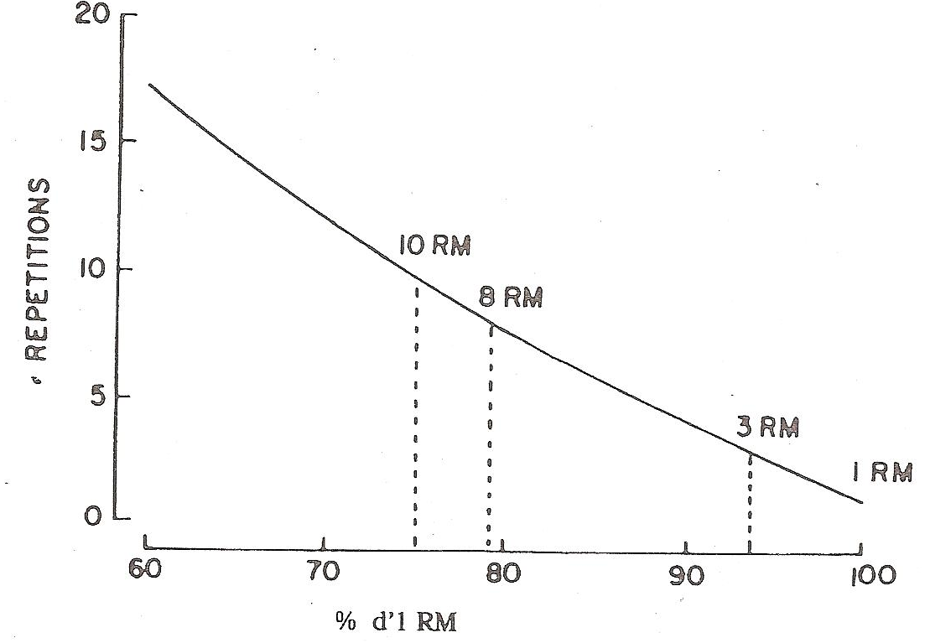

Pour évaluer la charge maximale correspondant à 1RM (le "max"). Il est possible de proposer plusieurs charges pour identifier celle que le sujet peut soulever une seule fois. Mais cette méthode est longue car le temps de récupération doit être suffisant, et elle présente des risques pour des sujets insuffisamment habitués à la musculation avec charges additionnelles. Il faut en effet une bonne maîtrise techniques pour éviter les blessures musculaires ou tendineuses avec des contraintes maximales.

C'est pourquoi on utilise une estimation de la charge maximale sur la base de la relation entre le nombre de répétitions, et le pourcentage de RM correspondant (tableau ci-dessous). Ainsi pour une charge répétée 10 fois, le % de charge max est de 75%. C'est donc une méthode indirecte qui utilise une table d'équivalence. Les résultats seront d'autant plus fiables que le nombre de Reps est inférieur à 15.

Reps max | 1 | 2 | 3 | 4 | 5 | 6 | 7 | 8 | 9 | 10 | 11 | 12 | 13 | 14 | 15 | 16 | 17 | 18 | 19 | 20
% de RM | 100 | 95 | 92 | 89 | 87 | 84 | 81 | 79 | 77 | 75 | 74 | 73 | 72 | 71 | 70 | 69 | 68 | 67 | 66 | 65

Protocole : étudiants réunis par groupes de 3
1. Réaliser une première série légère de 20 reps sur l'appareil + 2 minutes de récupération.
2. Réaliser une seconde série en augmentant la charge selon l'effort perçu pour enchainer entre 15 et 20 Reps + 2 à 3 minutes de récupération.
3. Réaliser une troisième série en augmentant la charge selon l'effort perçu. Le nombre de répétitions est maximum en respectant les consignes données à chaque atelier : répéter le geste jusqu'à épuisement. Le résultat est validé si le nombre de Reps se situe entre 1 et 20.
Important : si la qualité du mouvement se détériore et si le geste ne respecte plus les critères de réalisation correcte, alors la travail est stoppé immédiatement.

Charge maximale calculée (formule de Brzycki) : 1RM = poids soulevé / (1,0278 – (0,0278 X Nb de Reps))

 |  |  |  |  |  |  | Charge |  | Reps max |  |  | % de RM |  |  | 1 RM
Exemple : Développé couché |  |  |  |  |  |  | 50 |  | 8 |  |  | 79 |  |  | 62.1
squat |  |  |  |  |  |  | 70 |  | 1 |  |  |  |  |  | 70.0
 |  |  |  |  |  |  |  |  |  |  |  |  |  |  | 0.0
 |  |  |  |  |  |  |  |  |  |  |  |  |  |  | 0.0
 |  |  |  |  |  |  |  |  |  |  |  |  |  |  | 0.0
 |  |  |  |  |  |  |  |  |  |  |  |  |  |  | 0.0
 |  |  |  |  |  |  |  |  |  |  |  |  |  |  | 0.0

